상품제안서
심플 지퍼서류바인더 A4 | 상품코드: S25100

 |  |  |  |  |  |  | 02-713-8555 | www.synergygift.co.kr
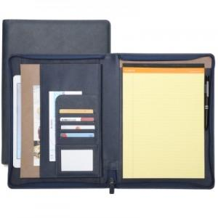 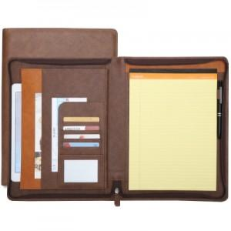 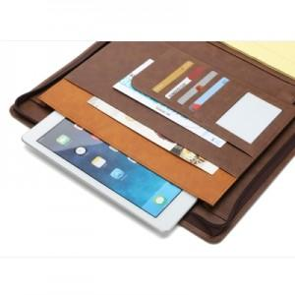

【상세/제작정보】

【인쇄/포장옵션】 | 불박 / 포장지포장

【공급단가】 | 수량 | 50~ | 100~ | 500~ | 1,000~ | 2,000~
*VAT별도 | 기본바인더 | 20,800원 | 19,680원 | 18,720원 | 18,240원 | 17,920원
 | 화일바인더 | 23,660원 | 22,380원 | 21,290원 | 20,740원 | 20,380원

【상품 URL】 | https://www.synergygift.co.kr:443/src/goods_detail.php?gdno=25100

